站点经纬度
 | 站点 | 经度 | 纬度
一号线 | 1a | 111.581487 | 40.791788
 | 1b | 111.598788 | 40.801326
 | 1c | 111.61171 | 40.806759
 | 1d | 111.623799 | 40.811763
 | 1e | 111.638229 | 40.817776
 | 1f | 111.648963 | 40.821615
 | 1g | 111.662636 | 40.825636
 | 1h | 111.674425 | 40.827981 |  |  |  |  |  |  | 111.6455 | 40.854321
 | 1i | 111.683062 | 40.829735 |  |  |  |  |  |  | 111.713097 | 40.847481
 | 1j | 111.697723 | 40.832146 |  |  |  |  |  |  | 111.691971 | 40.844742
 | 1k | 111.706929 | 40.835635 |  |  |  |  |  |  | 111.680588 | 40.840221
 | 1l | 111.716165 | 40.837786 |  |  |  |  |  |  | 111.668419 | 40.839783
 | 1m | 111.727604 | 40.840337 |  |  |  |  |  |  | 111.671967 | 40.835911
 | 1n | 111.739333 | 40.842794 |  |  |  |  |  |  | 111.663864 | 40.837093
 | 1o | 111.754024 | 40.846304 |  |  |  |  |  |  | 111.697327 | 40.837112
 | 1p | 111.774397 | 40.853515 |  |  |  |  |  |  | 111.707542 | 40.834732
 | 1q | 111.787487 | 40.85442 |  |  |  |  |  |  | 111.704674 | 40.83046
现有站点与高流量地面站点散点图
111.581487 | 40.791788
111.598788 | 40.801326
111.61171 | 40.806759
111.623799 | 40.811763
111.638229 | 40.817776
111.648963 | 40.821615
111.662636 | 40.825636
111.674425 | 40.827981
111.683062 | 40.829735
111.697723 | 40.832146
111.706929 | 40.835635
111.716165 | 40.837786
111.727604 | 40.840337
111.739333 | 40.842794
111.754024 | 40.846304
111.774397 | 40.853515
111.787487 | 40.85442
111.809186 | 40.858391
111.81888 | 40.861464
111.830527 | 40.863875
111.754856 | 40.762383
111.738539 | 40.761918
111.713865 | 40.761436
111.699295 | 40.765997
111.694751 | 40.776502
111.691587 | 40.784156
111.688594 | 40.793006
111.686898 | 40.80332
111.682963 | 40.811298
111.677891 | 40.820851
111.674425 | 40.827981
111.672348 | 40.835063
111.669409 | 40.842226
111.662649 | 40.856702
111.671484 | 40.861993
111.683523 | 40.862747
111.698317 | 40.865277
111.711909 | 40.867434
111.725831 | 40.866013
111.740943 | 40.865184
111.754889 | 40.869215
111.765482 | 40.872025
111.772923 | 40.873357
111.784286 | 40.875124
111.6455 | 40.854321
111.713097 | 40.847481
111.691971 | 40.844742
111.680588 | 40.840221
111.668419 | 40.839783
...
 | 1r | 111.809186 | 40.858391 |  |  |  |  |  |  | 111.700783 | 40.830231
 | 1s | 111.81888 | 40.861464 |  |  |  |  |  |  | 111.693687 | 40.828114
 | 1t | 111.830527 | 40.863875 |  |  |  |  |  |  | 111.647552 | 40.793724
二号线 | 2a | 111.754856 | 40.762383 |  |  |  |  |  |  | 111.644638 | 40.804459
 | 2b | 111.738539 | 40.761918 |  |  |  |  |  |  | 111.647697 | 40.798195
 | 2c | 111.713865 | 40.761436 |  |  |  |  |  |  | 111.670311 | 40.798656
 | 2d | 111.699295 | 40.765997 |  |  |  |  |  |  | 111.695641 | 40.798409
 | 2e | 111.694751 | 40.776502
 | 2f | 111.691587 | 40.784156
 | 2g | 111.688594 | 40.793006
 | 2h | 111.686898 | 40.80332
 | 2i | 111.682963 | 40.811298
 | 2j | 111.677891 | 40.820851
 | 2k | 111.674425 | 40.827981
 | 2l | 111.672348 | 40.835063
 | 2m | 111.669409 | 40.842226
 | 2n | 111.662649 | 40.856702
 | 2o | 111.671484 | 40.861993
 | 2p | 111.683523 | 40.862747
 | 2q | 111.698317 | 40.865277
 | 2r | 111.711909 | 40.867434
 | 2s | 111.725831 | 40.866013
 | 2t | 111.740943 | 40.865184
 | 2u | 111.754889 | 40.869215
 | 2v | 111.765482 | 40.872025
 | 2w | 111.772923 | 40.873357
 | 2x | 111.784286 | 40.875124

 |  | 111.6455 | 40.854321
 |  | 111.713097 | 40.847481
 |  | 111.691971 | 40.844742
 |  | 111.680588 | 40.840221
 |  | 111.668419 | 40.839783
 |  | 111.671967 | 40.835911
 |  | 111.663864 | 40.837093
 |  | 111.697327 | 40.837112
 |  |  |  | 111.707542 | 40.834732
 |  | 111.704674 | 40.83046
 |  | 111.700783 | 40.830231
 |  | 111.693687 | 40.828114
 |  | 111.647552 | 40.793724
 |  | 111.644638 | 40.804459
 |  | 111.647697 | 40.798195 |  |  | 路况 | 畅通(绿色) | 较拥挤(黄色) | 拥堵(红色)
 |  | 111.670311 | 40.798656 |  |  | 计数 | 0 | 1 | 1.5
 |  | 111.695641 | 40.798409
 |  | 111.710930 | 40.807781

描点
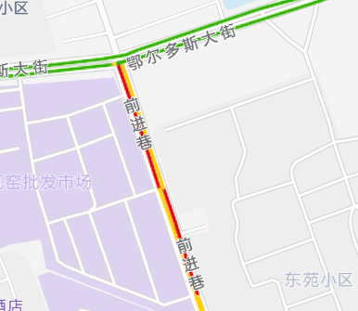
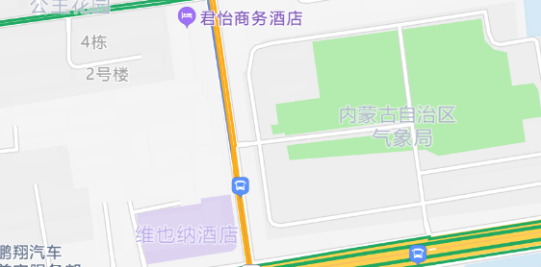
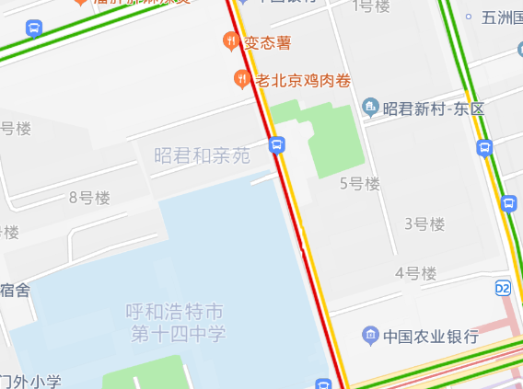
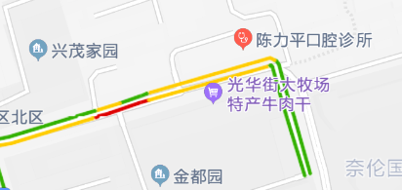
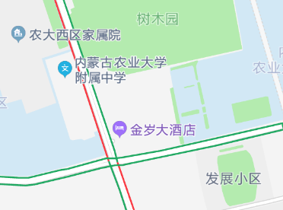
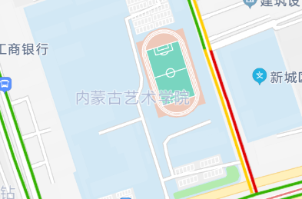
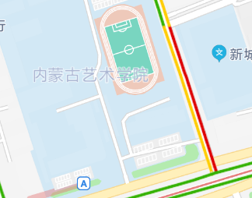
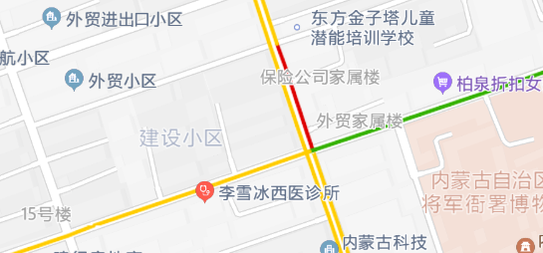
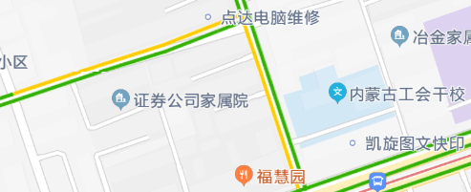
id | 经度 | 纬度
1 | 111.6455 | 40.854321
2 | 111.713097 | 40.847481
3 | 111.691971 | 40.844742 | t通过对地面流量的监控，不难发现拥堵区域集中在小区学校附近。
4 | 111.680588 | 40.840221
5 | 111.668419 | 40.839783
6 | 111.671967 | 40.835911
13
7 | 111.663864 | 40.837093
1
2
8 | 111.697327 | 40.837112
9 | 111.707542 | 40.834732
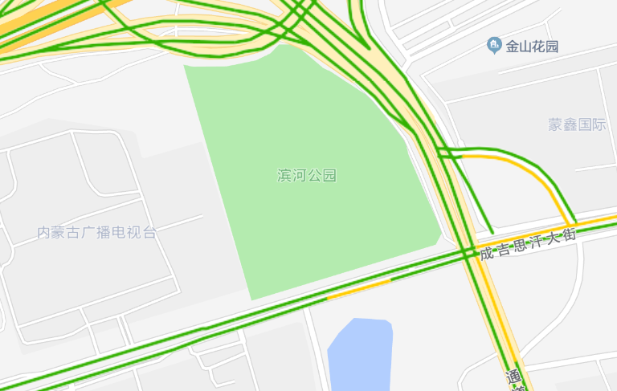
10 | 111.704674 | 40.83046
11 | 111.700783 | 40.830231
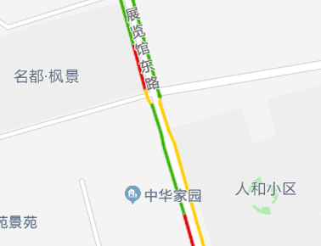
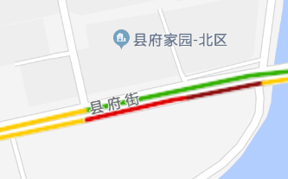
12 | 111.693687 | 40.828114
13 | 111.647552 | 40.793724
13 | 111.644638 | 40.804459
14 | 111.647697 | 40.798195
15 | 111.670311 | 40.798656
16 | 111.695641 | 40.798409
17 | 111.710930 | 40.807781

4
14
3

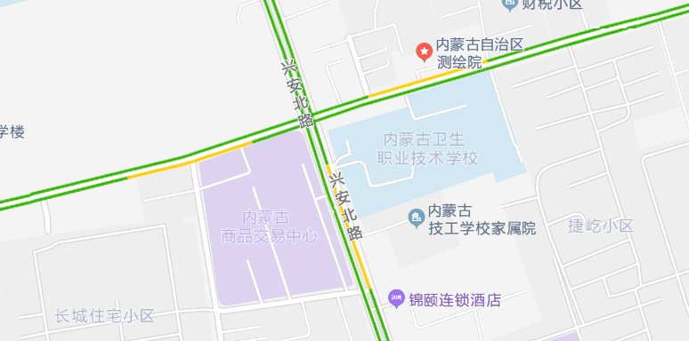
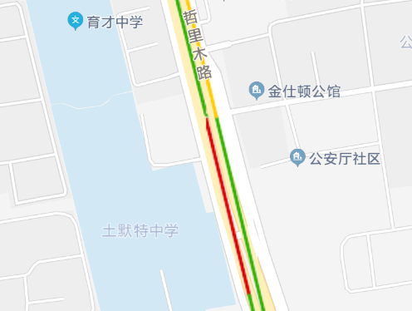
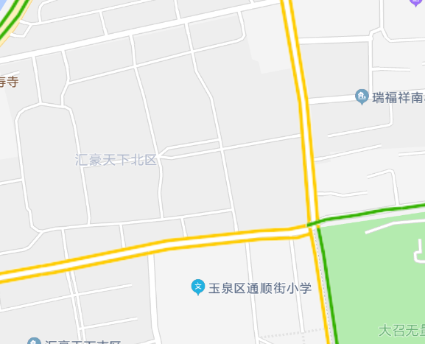

5

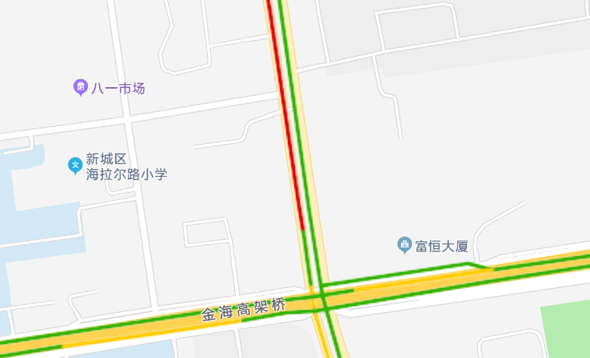
6

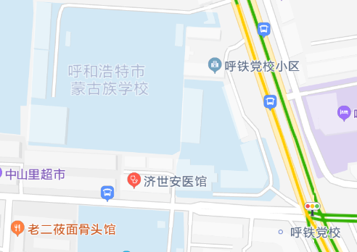
15

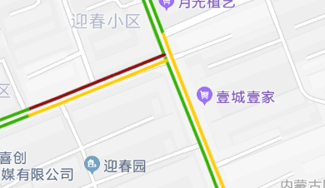

7
8

